アルバイト料計算表1
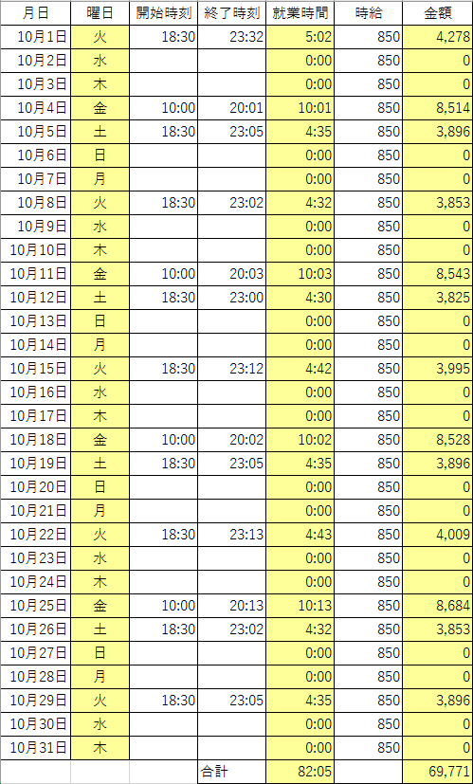
月日 | 曜日 | 開始時刻 | 終了時刻 | 就業時間 | 時給 | 金額
2013-10-01 |  | 18:30:00 | 23:32:00 |  | 850
2013-10-02 |  |  |  |  | 850
2013-10-03 |  |  |  |  | 850
2013-10-04 |  | 10:00:00 | 20:01:00 |  | 850
2013-10-05 |  | 18:30:00 | 23:05:00 |  | 850
2013-10-06 |  |  |  |  | 850
2013-10-07 |  |  |  |  | 850
2013-10-08 |  | 18:30:00 | 23:02:00 |  | 850
2013-10-09 |  |  |  |  | 850
2013-10-10 |  |  |  |  | 850
2013-10-11 |  | 10:00:00 | 20:03:00 |  | 850
2013-10-12 |  | 18:30:00 | 23:00:00 |  | 850
2013-10-13 |  |  |  |  | 850
2013-10-14 |  |  |  |  | 850
2013-10-15 |  | 18:30:00 | 23:12:00 |  | 850
2013-10-16 |  |  |  |  | 850
2013-10-17 |  |  |  |  | 850
2013-10-18 |  | 10:00:00 | 20:02:00 |  | 850
2013-10-19 |  | 18:30:00 | 23:05:00 |  | 850
2013-10-20 |  |  |  |  | 850
2013-10-21 |  |  |  |  | 850
2013-10-22 |  | 18:30:00 | 23:13:00 |  | 850
2013-10-23 |  |  |  |  | 850
2013-10-24 |  |  |  |  | 850
2013-10-25 |  | 10:00:00 | 20:13:00 |  | 850
2013-10-26 |  | 18:30:00 | 23:02:00 |  | 850
2013-10-27 |  |  |  |  | 850
2013-10-28 |  |  |  |  | 850
2013-10-29 |  | 18:30:00 | 23:05:00 |  | 850
2013-10-30 |  |  |  |  | 850
2013-10-31 |  |  |  |  | 850
 |  |  | 合計

アルバイト料計算表2
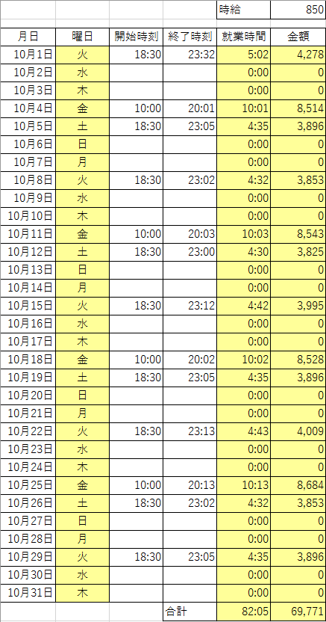
 |  |  |  | 時給 | 850

月日 | 曜日 | 開始時刻 | 終了時刻 | 就業時間 | 金額
2013-10-01 | 41548 | 18:30:00 | 23:32:00 | 5:02:00 | ¥4,278
2013-10-02 | 41549 |  |  | 0:00:00 | ¥0
2013-10-03 | 41550 |  |  | 0:00:00 | ¥0
2013-10-04 | 41551 | 10:00:00 | 20:01:00 | 10:01:00 | ¥8,514
2013-10-05 | 41552 | 18:30:00 | 23:05:00 | 4:35:00 | ¥3,895
2013-10-06 | 41553 |  |  | 0:00:00 | ¥0
2013-10-07 | 41554 |  |  | 0:00:00 | ¥0
2013-10-08 | 41555 | 18:30:00 | 23:02:00 | 4:32:00 | ¥3,853
2013-10-09 | 41556 |  |  | 0:00:00 | ¥0
2013-10-10 | 41557 |  |  | 0:00:00 | ¥0
2013-10-11 | 41558 | 10:00:00 | 20:03:00 | 10:03:00 | ¥8,542
2013-10-12 | 41559 | 18:30:00 | 23:00:00 | 4:30:00 | ¥3,825
2013-10-13 | 41560 |  |  | 0:00:00 | ¥0
2013-10-14 | 41561 |  |  | 0:00:00 | ¥0
2013-10-15 | 41562 | 18:30:00 | 23:12:00 | 4:42:00 | ¥3,995
2013-10-16 | 41563 |  |  | 0:00:00 | ¥0
2013-10-17 | 41564 |  |  | 0:00:00 | ¥0
2013-10-18 | 41565 | 10:00:00 | 20:02:00 | 10:02:00 | ¥8,528
2013-10-19 | 41566 | 18:30:00 | 23:05:00 | 4:35:00 | ¥3,895
2013-10-20 | 41567 |  |  | 0:00:00 | ¥0
2013-10-21 | 41568 |  |  | 0:00:00 | ¥0
2013-10-22 | 41569 | 18:30:00 | 23:13:00 | 4:43:00 | ¥4,009
2013-10-23 | 41570 |  |  | 0:00:00 | ¥0
2013-10-24 | 41571 |  |  | 0:00:00 | ¥0
2013-10-25 | 41572 | 10:00:00 | 20:13:00 | 10:13:00 | ¥8,684
2013-10-26 | 41573 | 18:30:00 | 23:02:00 | 4:32:00 | ¥3,853
2013-10-27 | 41574 |  |  | 0:00:00 | ¥0
2013-10-28 | 41575 |  |  | 0:00:00 | ¥0
2013-10-29 | 41576 | 18:30:00 | 23:05:00 | 4:35:00 | ¥3,895
2013-10-30 | 41577 |  |  | 0:00:00 | ¥0
2013-10-31 | 41578 |  |  | 0:00:00 | ¥0
 |  |  | 合計 | 82:05:00 | ¥69,766

相対参照
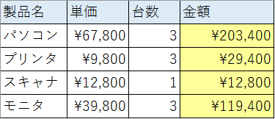
製品名 | 単価 | 台数 | 金額
パソコン | 67800 | 3
プリンタ | 9800 | 3
スキャナ | 12800 | 1
モニタ | 39800 | 3

絶対参照
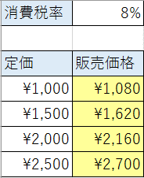
消費税率 | 0.08

定価 | 販売価格
1000
1500
2000
2500

絶対参照 (2)
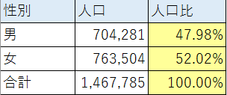
性別 | 人口 | 人口比
男 | 704281
女 | 763504
合計 | 1467785

練習2
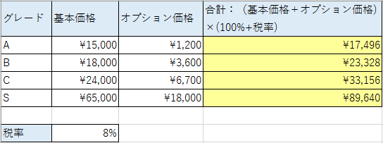
グレード | 基本価格 | オプション価格 | 合計：（基本価格＋オプション価格) ×(100%+税率)
A | 15000 | 1200
B | 18000 | 3600
C | 24000 | 6700
S | 65000 | 18000

税率 | 8%

練習3
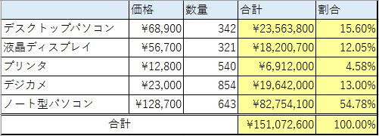
 | 価格 | 数量 | 合計 | 割合
デスクトップパソコン | 68900 | 342
液晶ディスプレイ | 56700 | 321
プリンタ | 12800 | 540
デジカメ | 23000 | 854
ノート型パソコン | 128700 | 643
合計
あるパソコンショップの月間販売台数を示した表である。
品目ごとの金額と品目ごとの金額の割合を計算せよ。表示形式は適宜設定すること。

練習4
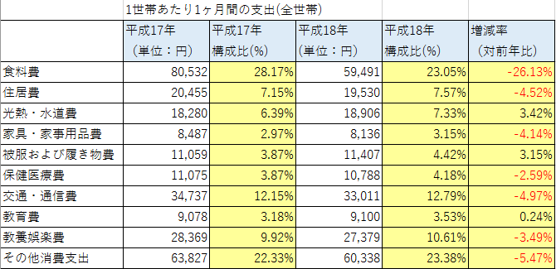
 | 1世帯あたり1ヶ月間の支出(全世帯)
 | 平成17年 （単位：円） | 平成17年 構成比(%) | 平成18年 (単位：円） | 平成18年 構成比(%) | 増減率 （対前年比)
食料費 | 80532 |  | 59491
住居費 | 20455 |  | 19530
光熱・水道費 | 18280 |  | 18906
家具・家事用品費 | 8487 |  | 8136
被服および履き物費 | 11059 |  | 11407
保健医療費 | 11075 |  | 10788
交通・通信費 | 34737 |  | 33011
教育費 | 9078 |  | 9100
教養娯楽費 | 28369 |  | 27379
その他消費支出 | 63827 |  | 60338
 |  |  |  |  | (全国)

練習5
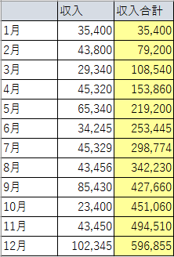
 | 収入 | 収入合計
1月 | 35,400
2月 | 43,800
3月 | 29,340
ある学生の月ごとのアルバイト収入を月ごとにまとめた表がある。これを元に累積の収入額を月単位で計算せよ。
4月 | 45,320
5月 | 65,340
6月 | 34,245
7月 | 45,329
8月 | 43,456
9月 | 85,430
10月 | 23,400
11月 | 43,450
12月 | 102,345

応用問題 九九
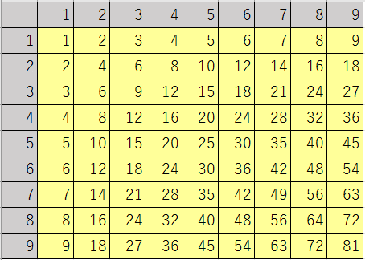
 | 1 | 2 | 3 | 4 | 5 | 6 | 7 | 8 | 9
1
2
3
4
5
6
7
8
9

応用問題 年齢
no | 名前 | グループ | 生年月日 | 年齢 | 今日の日付 | ヒント
1 | 中澤裕子 | モーニング娘。 | 1973-06-19 | 46 | 2019-06-19 | 2019/10/17現在 | 20191017
2 | 石黒彩 | モーニング娘。 | 1978-05-12 |  |  | 2000/9/3生まれ | 20000903
3 | 飯田圭織 | モーニング娘。 | 1981-08-08 |  |  | (L2-L3)→ | 190114
4 | 安倍なつみ | モーニング娘。 | 1981-08-10 |  |  | 不要な桁は切り捨てる
5 | 福田明日香 | モーニング娘。 | 1984-12-17
6 | 保田圭 | モーニング娘。 | 1980-12-06
7 | 矢口真里 | モーニング娘。 | 1983-01-20
■ INT(数値)
小数部を切り捨てて整数にした値を返す。
8 | 市井紗耶香 | モーニング娘。 | 1983-12-31
9 | 後藤真希 | モーニング娘。 | 1985-06-19
10 | 石川梨華 | モーニング娘。 | 1985-01-19
11 | 吉澤ひとみ | モーニング娘。 | 1985-04-12
12 | 辻希美 | モーニング娘。 | 1987-06-17
13 | 加護亜依 | モーニング娘。 | 1988-02-07
14 | 高橋愛 | モーニング娘。 | 1986-09-14
15 | 紺野あさ美 | モーニング娘。 | 1987-05-07
16 | 小川麻琴 | モーニング娘。 | 1987-10-29
17 | 新垣里沙 | モーニング娘。 | 1988-10-20
18 | 藤本美貴 | モーニング娘。 | 1985-02-26
19 | 亀井絵里 | モーニング娘。 | 1988-12-23
20 | 道重さゆみ | モーニング娘。 | 1989-07-13
21 | 田中れいな | モーニング娘。 | 1989-11-11
22 | 久住小春 | モーニング娘。 | 1992-07-15
23 | 光井愛佳 | モーニング娘。 | 1993-01-12
24 | 李純 | モーニング娘。 | 1988-01-11
25 | 銭琳 | モーニング娘。 | 1991-03-11
26 | 譜久村聖 | モーニング娘。 | 1996-10-30
27 | 生田衣梨奈 | モーニング娘。 | 1997-07-07
28 | 鞘師里保 | モーニング娘。 | 1998-05-28
29 | 鈴木香音 | モーニング娘。 | 1998-08-05
30 | 飯窪春菜 | モーニング娘。 | 1994-11-07
31 | 石田亜佑美 | モーニング娘。 | 1997-01-07
32 | 佐藤優樹 | モーニング娘。 | 1999-05-07
33 | 工藤遙 | モーニング娘。 | 1999-10-27
34 | 小田さくら | モーニング娘。 | 1999-03-12
35 | 尾形春水 | モーニング娘。 | 1999-02-15
36 | 野中美希 | モーニング娘。 | 1999-10-07
37 | 牧野真莉愛 | モーニング娘。 | 2001-02-02
38 | 羽賀朱音 | モーニング娘。 | 2002-03-07
39 | 加賀楓 | モーニング娘。 | 1999-11-30
40 | 横山玲奈 | モーニング娘。 | 2001-02-22
41 | 森戸知沙希 | モーニング娘。 | 2000-02-19
42 | 北川莉央 | モーニング娘。 | 2004-03-16
43 | 岡村ほまれ | モーニング娘。 | 2005-05-09
44 | 山﨑愛生 | モーニング娘。 | 2005-06-28
45 | 清水佐紀 | Berryz工房 | 1991-11-22
46 | 嗣永桃子 | Berryz工房 | 1992-03-06
47 | 徳永千奈美 | Berryz工房 | 1992-05-22
48 | 須藤茉麻 | Berryz工房 | 1992-07-03
49 | 夏焼雅 | Berryz工房 | 1992-08-25
50 | 石村舞波 | Berryz工房 | 1992-11-20
51 | 熊井友理奈 | Berryz工房 | 1993-08-03
52 | 菅谷梨沙子 | Berryz工房 | 1994-04-04
53 | 梅田えりか | ℃-ute | 1991-05-24
54 | 矢島舞美 | ℃-ute | 1992-02-07
55 | 村上 愛 | ℃-ute | 1992-06-06
56 | 中島早貴 | ℃-ute | 1994-02-05
57 | 鈴木愛理 | ℃-ute | 1994-04-12
58 | 岡井千聖 | ℃-ute | 1994-06-21
59 | 萩原 舞 | ℃-ute | 1996-02-07
60 | 有原栞菜 | ℃-ute | 1993-06-15
61 | 和田彩花 | ANGERME | 1994-08-01
62 | 前田憂佳 | ANGERME | 1994-12-28
63 | 福田花音 | ANGERME | 1995-03-12
64 | 小川紗季 | ANGERME | 1996-11-18
65 | 中西香菜 | ANGERME | 1997-06-04
66 | 小数賀芙由香 | ANGERME | 1997-11-19
67 | 竹内朱莉 | ANGERME | 1997-11-23
68 | 勝田里奈 | ANGERME | 1998-04-06
69 | 田村芽実 | ANGERME | 1998-10-30
70 | 室田瑞希 | ANGERME | 1998-06-12
71 | 相川茉穂 | ANGERME | 1999-03-26
72 | 佐々木莉佳子 | ANGERME | 2001-05-28
73 | 上國料萌衣 | ANGERME | 1999-10-24
74 | 笠原桃奈 | ANGERME | 2003-10-22
75 | 船木結 | ANGERME | 2002-05-10
76 | 川村文乃 | ANGERME | 1999-07-07
77 | 太田遙香 | ANGERME | 2003-10-21
78 | 伊勢鈴蘭 | ANGERME | 2004-01-19
79 | 橋迫鈴 | ANGERME | 2005-10-06
80 | 宮崎由加 | Juice=Juice | 1994-04-02
81 | 金澤朋子 | Juice=Juice | 1995-07-02
82 | 高木紗友希 | Juice=Juice | 1997-04-21
83 | 大塚愛菜 | Juice=Juice | 1998-04-03
84 | 宮本佳林 | Juice=Juice | 1998-12-01
85 | 植村あかり | Juice=Juice | 1998-12-30
86 | 梁川奈々美 | Juice=Juice | 2002-01-06
87 | 段原瑠々 | Juice=Juice | 2001-05-07
88 | 工藤 由愛 | Juice=Juice | 2004-09-28
89 | 松永 里愛 | Juice=Juice | 2005-07-07
90 | 稲場愛香 | カントリー・ガールズ | 1997-12-27
91 | 山木梨沙 | カントリー・ガールズ | 1997-10-14
92 | 島村嬉唄 | カントリー・ガールズ | 2000-06-24
93 | 小関舞 | カントリー・ガールズ | 2002-02-10
94 | 藤井梨央 | こぶしファクトリー | 1999-03-04
95 | 広瀬彩海 | こぶしファクトリー | 1999-08-04
96 | 野村みな美 | こぶしファクトリー | 2000-02-10
97 | 小川麗奈 | こぶしファクトリー | 2000-03-27
98 | 浜浦彩乃 | こぶしファクトリー | 2000-04-26
99 | 田口夏実 | こぶしファクトリー | 2000-07-21
100 | 和田桜子 | こぶしファクトリー | 2001-03-08
101 | 井上玲音 | こぶしファクトリー | 2001-07-17
102 | 小片リサ | つばきファクトリー | 1998-11-05
103 | 山岸理子 | つばきファクトリー | 1998-11-24
104 | 新沼希空 | つばきファクトリー | 1999-10-20
105 | 谷本安美 | つばきファクトリー | 1999-11-16
106 | 岸本ゆめの | つばきファクトリー | 2000-04-01
107 | 浅倉樹々 | つばきファクトリー | 2000-09-03
108 | 小野瑞歩 | つばきファクトリー | 2000-09-29
109 | 小野田紗栞 | つばきファクトリー | 2001-12-17
110 | 秋山眞緒 | つばきファクトリー | 2002-07-29
111 | 一岡伶奈 | BEYOOOOONDS | 1999-02-25
112 | 島倉りか | BEYOOOOONDS | 2000-08-20
113 | 西田汐里 | BEYOOOOONDS | 2003-06-07
114 | 江口紗耶 | BEYOOOOONDS | 2003-08-01
115 | 高瀬くるみ | BEYOOOOONDS | 1999-03-16
116 | 前田こころ | BEYOOOOONDS | 2002-06-23
117 | 山﨑夢羽 | BEYOOOOONDS | 2002-11-05
118 | 岡村美波 | BEYOOOOONDS | 2004-10-20
119 | 清野桃々姫 | BEYOOOOONDS | 2004-12-22
120 | 平井美葉 | BEYOOOOONDS | 1999-12-11
121 | 小林萌花 | BEYOOOOONDS | 2000-08-16
122 | 里吉うたの | BEYOOOOONDS | 2000-09-22

